Грызуны
Вернуться в оглавление

Квартира
Площадь обработки | Цена от руб/услуга | 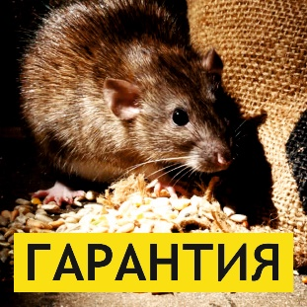

1 к. квартира | 2,500
2 к. квартира | 3,000
3 к. квартира | 4,000
Комната (общежитие) | 2,000

Частный дом, коттедж
Площадь обработки, м2 | Цена от руб/м2

до 100 | 40
от 100 до 200 | 35
от 200 до 300 | 30
Более 300 | 25

Калькулятор | Ваша площадь, м2 | Цена за м2 | Стоимость
 |  |  | 0

С нами приятно работать:
Гарантия | Даем гарантию на выполненные работы
Эффективность | Современные препараты, к которым у насекомых нет иммунитета
Длительное действие | Препараты с долговременным эффектом
Безопасность | Сертифицированные препараты соответствуют сан.нормам
Аккуратность | Отсутсвие потеков в помещении после обработки
Поддержка | Бесплатная консультация специалистов

Наши контакты:
Узнайте подробности и получите индивидуальный рассчет: |  | +7 (343) 364-88-05
Отправьте запрос по почте: |  | 66green@bk.ru
Заходите на наш сайт: |  | 66green.ru

Огнезащита
Вернуться в оглавление

Материал | Цена руб/м2 | 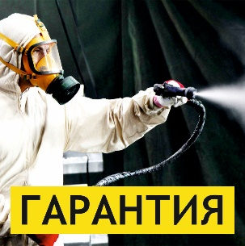

Древесина | от 35

Текстиль | от 100

Калькулятор | Ваша площадь, м2 | Цена за м2 | Стоимость
 |  |  | 0

С нами приятно работать:
Гарантия | Даем гарантию на выполненные работы
Эффективность | Современные препараты, к которым у насекомых нет иммунитета
Длительное действие | Препараты с долговременным эффектом
Безопасность | Сертифицированные препараты соответствуют сан.нормам
Аккуратность | Отсутсвие потеков в помещении после обработки
Поддержка | Бесплатная консультация специалистов

Наши контакты:
Узнайте подробности и получите индивидуальный рассчет: |  | +7 (343) 364-88-05
Отправьте запрос по почте: |  | 66green@bk.ru
Заходите на наш сайт: |  | 66green.ru

Дезинфекция
Вернуться в оглавление

Квартира
Площадь обработки | Цена от руб/услуга | Холодный туман от руб/услуга | 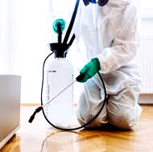

1 к. квартира | 2,500 | 5,000
2 к. квартира | 3,000 | 6,000
3 к. квартира | 4,000 | 8,000
комната (общежитие) | 2,000 | 4,000

Частный дом, коттедж
Площадь обработки, м2 | Цена от руб/м2 | Холодный туман от руб/м2 | 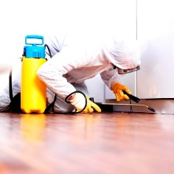

до 300 | 110 | 220
более 300 | 80 | 160

Калькулятор | Ваша площадь, м2 |  | Цена за м2 | Стоимость
 |  |  |  | 0

Транспорт
Грузоподъемность | Цена руб/машина |  | 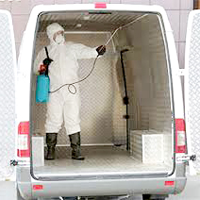
до 1 т | 910
от 1 до 2 т | 1,040
от 2 до 5 т | 1,170
от 5 до 8 т | 1,300
от 8 до 10 т | 1,430

С нами приятно работать:
Гарантия | Даем гарантию на выполненные работы
Эффективность | Современные препараты, к которым у насекомых нет иммунитета
Длительное действие | Препараты с долговременным эффектом
Безопасность | Сертифицированные препараты соответствуют сан.нормам
Аккуратность | Отсутсвие потеков в помещении после обработки
Поддержка | Бесплатная консультация специалистов

Наши контакты:
Узнайте подробности и получите индивидуальный рассчет: |  |  | +7 (343) 364-88-05
Отправьте запрос по почте: |  |  | 66green@bk.ru
Заходите на наш сайт: |  |  | 66green.ru

